CALENDARIO
Liga Veteranos do Sado 2025-2026

 | Sorteio Campeonato

NOTAS

Campeonato com 13 equipas
Cada equipa joga contra todas as restantes duas vezes (uma casa e outra fora)
Campeonato em formato liga regular

CONDICIONANTES DO SORTEIO

Apenas três equipas a jogar em simultâneo, por jornada, no Pinhal Novo
Curvas e Santo Ovidio jogam em casa alternadamente

EQUIPAS PRESENTES

AGUIAS S GABRIEL
AMARELOS
AZEDA
BAIRRO LICEU
BAIRRO SANTOS
BOTAFOGO
CURVAS
IDOLOS PRAÇA
INDEPENDENTE
PONTES
SANTO OVIDIO
SPORT SADO
SPORTS CAFÉ

METODOLOGIA DO SORTEIO

Sorteio efetuado por aplicação informática

CALENDÁRIO PROPOSTO

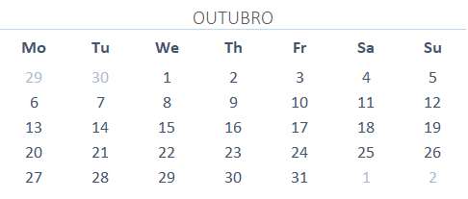

 |  |  |  |  | 2025-10-11 | SUPERTAÇA
 |  |  |  |  | 2025-10-18 | 1º JORNADA
 |  |  |  |  | 2025-10-25 | 2º JORNADA

31/10/2025 FIM DO PERIODO DE INSCRIÇÕES. PARA JOGADOR SER ELEGIVEL PARA 3º JORNADA TERÁ DE SER INSCRITO ATÉ 29/10/2025.

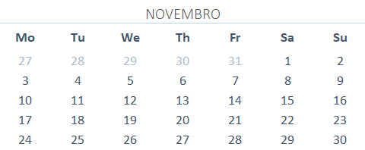

 |  |  |  |  | 2025-11-01 | 3º JORNADA
 |  |  |  |  | 2025-11-08 | 4º JORNADA
 |  |  |  |  | 2025-11-15 | 5º JORNADA
 |  |  |  |  | 2025-11-22 | 6º JORNADA
 |  |  |  |  | 2025-11-29 | 7º JORNADA

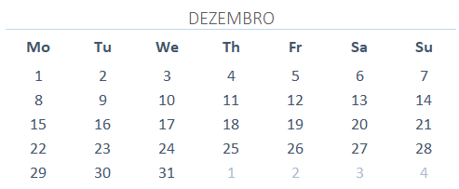

 |  |  |  |  | 2025-12-06 | 8º JORNADA
 |  |  |  |  | 2025-12-13 | 9º JORNADA
 |  |  |  |  | 2025-12-20 | 10º JORNADA
 |  |  |  |  | 2025-12-27 | PAUSA NATAL

PAUSA DE NATAL ENTRE 21/12 A 09/01

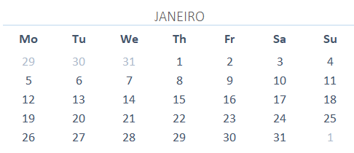

 |  |  |  |  | 2025-01-03 | PAUSA ANO NOVO
 |  |  |  |  | 2025-01-10 | 11º JORNADA
 |  |  |  |  | 2025-01-17 | 12º JORNADA
 |  |  |  |  | 2025-01-24 | 13º JORNADA
 |  |  |  |  | 2025-01-31 | TAÇA 8/1

ABERTURA DO MERCADO DE TRANSFERENCIAS A 25/01/2026

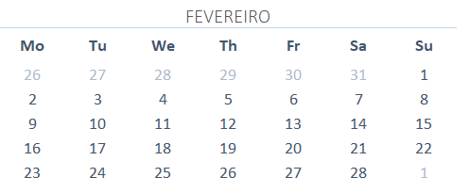

 |  |  |  |  | 2025-02-07 | 14º JORNADA
 |  |  |  |  | 2025-02-14 | PAUSA CARNAVAL
 |  |  |  |  | 2025-02-21 | 15º JORNADA
 |  |  |  |  | 2025-02-28 | 16º JORNADA

PAUSA CARNAVAL ENTRE 08/02 A 20/02

FIM DO MERCADO DE TRANSFERENCIAS A 25/02/2026

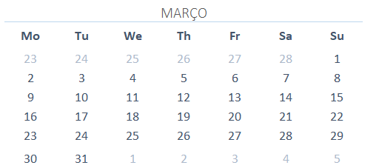

 |  |  |  |  | 2025-03-07 | 17º JORNADA
 |  |  |  |  | 2025-03-14 | TAÇA 4/1
 |  |  |  |  | 2025-03-21 | 18º JORNADA
 |  |  |  |  | 2025-03-28 | 19º JORNADA

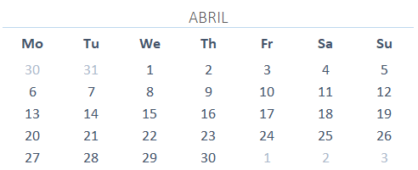

 |  |  |  |  | 2025-04-04 | PAUSA PASCOA
 |  |  |  |  | 2025-04-11 | 20º JORNADA
 |  |  |  |  | 2025-04-18 | 21º JORNADA
 |  |  |  |  | 2025-04-25 | 22º JORNADA

PAUSA DE PÁSCOA ENTRE 29/03 A 10/04

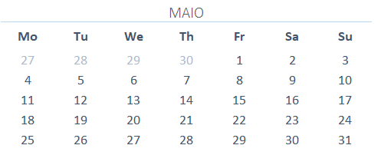

 |  |  |  |  | 2025-05-02 | TAÇA 2/1
 |  |  |  |  | 2025-05-09 | 23º JORNADA
 |  |  |  |  | 2025-05-16 | 24º JORNADA
 |  |  |  |  | 2025-05-23 | 25º JORNADA
 |  |  |  |  | 2025-05-30 | 26º JORNADA

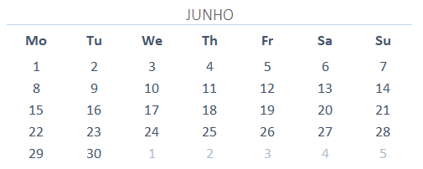

 |  |  |  |  | 2025-06-06 | FINAL TAÇA

 | Sorteio Taça

NOTAS

Taça com 13 equipas (mesmas do campeonato)
Sistema de jogo único. Caso acabe empatado,3 penalidades para cada equipa (ou até haver desempate)

CONDICIONANTES DO SORTEIO

Apenas três equipas a jogar em simultâneo, por fase, no Pinhal Novo
Equipas vão sendo sorteadas e colocadas sequencialmente nos lugares (1,2,3,4, etc)
Caso o sorteio dite mais de 3 equipas com campo no PN, a jogar em casa, a partir do 4º jogo, será alterado o visitado
(visitante passa para visitado)
15ª posição fará com que essa equipa fiquem isenta na primeira fase
Poderão também ser feitas alterações ás localizações dos jogos dos quartos de final (devido á condicionante do
campo)

JORNADAS

POSIÇÕES

1 |  |  | 8
2 |  |  | 9
3 |  |  | 10
4 |  |  | 11
5 |  |  | 12
6 |  |  | 13
7

Oitavos Final |  | Quartos Final | Meias Finais | Final

1-

 |  | *- Vencedor 1/2
2-

3- |  |  | *-

 |  | *-Vencedor 3/4
4-

5- |  |  |  | *-

 |  | *-Vencedor 5/6
6- |  |  | *-

7-Isento |  | *-Equipa 7
 |  |  |  |  |  | VENCEDOR

8-Isento |  | *-Equipa 8
 |  |  | *-
9-Isento |  | *-Equipa 9

 |  |  |  | *-
10-

 |  | *-Vencedor 10/11
11-
 |  |  | *-

12-

 |  | *-Vencedor 12/13
13-

